Granulometría
 |  |  |  | LABORATORIO DE SUELOS Y MATERIALES "UNIVO"
 |  |  |  | ANALISIS GRANULOMETRICO ASTM D 422 (AASHTO T 27)
Proyecto:
PROPIETARIO
PCA No.: | Procedencia del Material: |  |  |  | INSITU |  |  |  |  |  |  | Lateral:
 |  |  |  |  |  |  |  |  |  |  |  | Profundidad en m: |  |  |  | 0.00-0.60
Fecha de Ensayo: |  | Laboratorista: |  |  |  |  |  | Revisó: |  | ING MICHELLE ZELAYA

Peso Bruto (grs): |  |  |  | Tara (grs): |  |  |  |  |  | Peso Neto (grs): |  |  | #DIV/0!
M A T E R I A L G R U E S O |  |  |  |  |  |  |  |  |  |  | PSC (grs): |  | #DIV/0!
Malla | Peso Retenido Parcial (grs) |  | % Retenido Parcial |  |  | % Retenido Acumulado |  |  | % Que Pasa la Malla |  |  | Observaciones

3" |  |  | #DIV/0! |  |  | #DIV/0! |  |  | #DIV/0!
2½" |  |  | #DIV/0! |  |  | #DIV/0! |  |  | #DIV/0! |  |  | Contenido de Humedad
2" |  |  | #DIV/0! |  |  | #DIV/0! |  |  | #DIV/0! |  |  | PH + Tara (grs):
1½" |  |  | #DIV/0! |  |  | #DIV/0! |  |  | #DIV/0! |  |  | PS + Tara (grs): |  |  |  |  |  |  |  | 334.5
1" |  |  | #DIV/0! |  |  | #DIV/0! |  |  | #DIV/0! |  |  | Humedad grs): |  |  |  | 0.0 |  |  |  | 194.3
3/4" |  |  | #DIV/0! |  |  | #DIV/0! |  |  | #DIV/0! |  |  | PS Neto (grs): |  |  |  | 0.0 |  | #DIV/0!
1/2" |  |  | #DIV/0! |  |  | #DIV/0! |  |  | #DIV/0! |  |  | Peso Tara (grs): |  |  |  |  |  | 0.0
3/8" |  |  | #DIV/0! |  |  | #DIV/0! |  |  | #DIV/0! |  |  | Humedad (%): |  |  |  | #DIV/0! |  |  |  | #DIV/0!
No. 4 |  |  | #DIV/0! |  |  | #DIV/0! |  |  | #DIV/0!

SUMAS | 0.0
M A T E R I A L T A M I Z A D O P O R M A L L A N o. 4 |  |  |  |  |  |  | Peso Neto (grs): |  |  |  |  |  |  | PSC (grs): |  |  | Pasa No 4 | 0.0
Malla | Peso Retenido Parcial (grs) |  | % Retenido Parcial |  |  | % Retenido Acumulado |  |  | % Que Pasa la Malla |  |  | Observaciones |  |  |  |  | Mat. Reducido | 0.0
 |  |  |  |  |  |  |  |  |  |  |  |  |  |  |  |  | Malla | Ret. Parcial | Ret. Total |  | 377.5
No. 10 |  |  | #DIV/0! |  |  | #DIV/0! |  |  | #DIV/0! |  |  |  |  |  |  |  | No 10 | 0.0 | #DIV/0! |  | 410.6
No. 40 |  |  | #DIV/0! |  |  | #DIV/0! |  |  | #DIV/0! |  |  | GRAVA |  |  | #DIV/0! |  | No 40 | 0.0 | #DIV/0! |  | 466.4
No. 200 |  |  | #DIV/0! |  |  | #DIV/0! |  |  | #DIV/0! |  |  | ARENA |  |  | #DIV/0! |  | No 200 | 0.0 | #DIV/0! |  | 6.6
Pasa No. 200 | #DIV/0! |  | #DIV/0! |  |  | #DIV/0! |  |  | #DIV/0! |  |  | FINOS |  |  | #DIV/0! |  | Pasa No 200 | #DIV/0! | #DIV/0!
SUMAS | #DIV/0! |  | #DIV/0!

 |  |  |  |  |  |  |  |  |  |  |  |  |  |  |  |  | Malla | Abertura | % que pasa
 |  |  |  |  |  |  |  |  |  |  |  |  |  |  |  |  | 3" | 75.000 | #DIV/0!
 |  |  |  |  |  |  |  |  |  |  |  |  |  |  |  |  | 2½" | 63.000 | #DIV/0!
 |  |  |  |  |  |  |  |  |  |  |  |  |  |  |  |  | 2" | 50.000 | #DIV/0!
 |  |  |  |  |  |  |  |  |  |  |  |  |  |  |  |  | 1½" | 37.500 | #DIV/0!
 |  |  |  |  |  |  |  |  |  |  |  |  |  |  |  |  | 1" | 25.000 | #DIV/0!
 |  |  |  |  |  |  |  |  |  |  |  |  |  |  |  |  | 3/4" | 19.000 | #DIV/0!
 |  |  |  |  |  |  |  |  |  |  |  |  |  |  |  |  | 1/2" | 12.500 | #DIV/0!
 |  |  |  |  |  |  |  |  |  |  |  |  |  |  |  |  | 3/8" | 9.500 | #DIV/0!
 |  |  |  |  |  |  |  |  |  |  |  |  |  |  |  |  | No. 4 | 4.750 | #DIV/0!
 |  |  |  |  |  |  |  |  |  |  |  |  |  |  |  |  | No. 10 | 2.000 | #DIV/0!
 |  |  |  |  |  |  |  |  |  |  |  |  |  |  |  |  | No. 40 | 0.425 | #DIV/0!
 |  |  |  |  |  |  |  |  |  |  |  |  |  |  |  |  | No. 200 | 0.075 | #DIV/0!

0 |  |  |  |  |  |  | ING FRANCISCO GRANADOS |  |  |  |  |  |  |  |  |  |  |  |  |  |  | HORIZONTAL |  |  | VERTICAL
Tecnico de Laboratorio de suelos y Materiales. . |  |  |  |  |  |  | Jefe técnico de Laboratorio de Suelos y Materiales |  |  |  |  |  |  |  |  |  | D10 = | 0.000
 |  |  |  |  |  |  |  |  |  |  |  |  |  |  |  |  | D30 = | 0.00 |  |  |  | D10 | 0.000 | 0.010 | D10 | 0.000 | 0.000
 |  |  |  |  |  |  |  |  |  |  |  |  |  |  |  |  | D60 = | 0 |  |  |  |  | 10.000 | 10.000 |  | 0.000 | 10.000
 |  |  |  |  |  |  |  |  |  |  |  |  |  |  |  |  | Cu = | #DIV/0! |  |  |  | D30 | 0.000 | 0.010 | D30 | 0.000 | 0.000
 |  |  |  |  |  |  |  |  |  |  |  |  |  |  |  |  | Cc = | #DIV/0! |  |  |  |  | 30.000 | 30.000 |  | 0.000 | 30.000
 |  |  |  |  |  |  |  |  |  |  |  |  |  |  |  |  |  |  |  |  |  | D60 | 0.000 | 0.010 | D60 | 0.000 | 0.000
 |  |  |  |  |  |  |  |  |  |  |  |  |  |  |  |  |  |  |  |  |  |  | 60.000 | 60.000 |  | 0.000 | 60.000

 |  |  |  |  |  |  |  |  |  |  |  |  |  |  |  |  |  |  |  |  |  | D10 = | #DIV/0!
 |  |  |  |  |  |  |  |  |  |  |  |  |  |  |  |  |  |  |  |  |  | D30 = | #DIV/0!
 |  |  |  |  |  |  |  |  |  |  |  |  |  |  |  |  |  |  |  |  |  | D60 = | #DIV/0!
 |  |  |  |  |  |  |  |  |  |  |  |  |  |  |  |  |  |  |  |  |  | Cu = | #DIV/0!
 |  |  |  |  |  |  |  |  |  |  |  |  |  |  |  |  |  |  |  |  |  | Cc = | #DIV/0!

LIMITES (2)
Golpes | Log (Golpes) | Humedad | Log (X) | Y |  |  |  |  |  |  | LABORATORIO DE SUELOS Y MATERIALES "UNIVO"
0 | #NUM! | #DIV/0! | #NUM! | #DIV/0!
0 | #NUM! | #DIV/0! | #NUM! | #DIV/0! |  |  |  |  |  |  | LIMITES DE ATTERBERG ASTM D 4318 (AASHTO T 89, T 90)
0 | #NUM! | #DIV/0! | #NUM! | #DIV/0!
 |  |  |  |  |  |  |  |  |  |  |  |  |  |  |  |  |  |  | 0
Pendiente: |  | #DIV/0! | X | Log (X) | Y | Proyecto: |  | 0
Intersección: |  | #DIV/0! | 25 | 1.40 | #DIV/0!
Correlación: |  | #DIV/0! |  |  |  | PROPIETARIO |  | 0
 |  |  | X | Y
 |  |  | 25 |  |  | Procedencia del Material: |  |  | INSITU
 |  |  | 25 | #DIV/0!
 |  |  |  |  |  | Fecha de Ensayo: |  |  |  | Laboratorista: |  |  |  |  | Revisó: | ING MICHELLE ZELAYA
 |  |  | X | Y
 |  |  | 1 | #DIV/0!
 |  |  | 25 | #DIV/0! |  | Límites de Atterberg |  |  |  | Límite Líquido |  |  |  |  | Límite Plástico
 |  |  |  |  |  | Prueba No.
 |  |  |  |  |  | Tara No.
 |  |  |  |  |  | No. de Golpes |  |  |  |  |  |  |  |  |  |  | 21.73
 |  |  |  |  |  | Peso Suelo Húmedo + Tara |  |  |  |  |  |  |  |  |  |  | 18.67
 |  |  |  |  |  | Peso Suelo Seco + Tara
 |  |  |  |  |  | Peso del Agua |  |  |  | 0.00 |  | 0.00 |  | 0.00 | 0.00 | 0.00
 |  |  |  |  |  | Peso de la Tara
 |  |  |  |  |  | Peso del Suelo Seco |  |  |  | 0.00 |  | 0.00 |  | 0.00 | 0.00 | 0.00
 |  |  |  |  |  | Contenido de Agua |  |  |  | #DIV/0! |  | #DIV/0! |  | #DIV/0! | #DIV/0! | #DIV/0!
0 | 0.0% | 0 | 0.0% | 25 |  | 1.106623784 | 0.0%
0 | 0.0% | 0 | 0.0% | 25 | 0.0% | 25 | 0.0%
0 | 0.0% | 0 | 0.0%
GRAFICO DE LIMITE LIQUIDO

 |  |  |  |  |  |  |  |  |  |  |  |  |  |  |  |  |  | LI

 |  |  |  |  |  |  | Límite Líquido |  |  |  |  |  | #DIV/0!
 |  |  |  |  |  |  | Límite Plástico |  |  |  |  |  | #DIV/0!
 |  |  |  |  |  |  | Indice de Plasticidad |  |  |  |  |  | #DIV/0!

 |  |  |  |  |  | 0 |  |  |  |  |  |  |  | ING FRANCISCO GRANADOS
 |  |  |  |  |  | Tecnico de Laboratorio de suelos y Materiales. . |  |  |  |  |  |  |  | Jefe técnico de Laboratorio de Suelos y Materiales

Clasificación
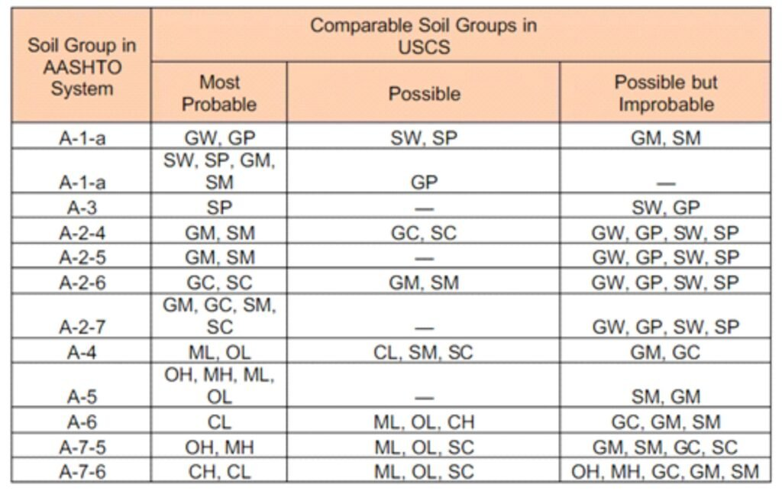
 |  |  |  | LABORATORIO DE SUELOS Y MATERIALES "UNIVO"
 |  |  |  | CLASIFICACIÓN DE SUELOS ASTM D 2487 (AASHTO M 145)
Proyecto: |  | 0
PROPIETARIO |  | 0
PCA No.: |  | Procedencia del Material: |  | INSITU |  |  |  |  | Lateral: |  |  | 0
0 |  |  |  |  |  |  |  |  | Profundidad en m: |  |  |  | 0.00-0.60
Fecha de Ensayo: |  |  | Laboratorista: |  |  | Revisó: | ING MICHELLE ZELAYA

63.000 | 0.0
50.000 | 0.0
37.500 | 0.0
25.000 | 0.0
19.000 | 0.0
12.500 | 0.0
9.500 | 0.0
4.750 | 0.0
2.000 | 0.0
0.425 | 0.0
0.075 | 0.0
GRANULOMETRIA
 |  |  |  |  |  |  |  | D10 |  |  | D30 |  | D60

 |  |  |  |  |  |  |  | 0.000 |  |  | 0.000 |  | 0.000

 |  |  |  |  |  |  |  | Coeficiente de Curvatura, Cc: |  |  |  | #DIV/0!

 |  |  |  |  |  |  |  | Coeficiente de Uniformidad, Cu: |  |  |  | #DIV/0!

 |  |  |  |  |  |  |  | Porcentajes de Material

 |  |  |  |  |  |  |  | Grava |  |  | Arena |  | Finos

 |  |  |  |  |  |  |  | #DIV/0! |  |  | #DIV/0! |  | #DIV/0!

LÍMITE LÍQUIDO, LÍMITE PLÁSTICO E ÍNDICE PLÁSTICO

 | LIMITE LIQUIDO |  |  | LIMITE PLÁSTICO |  |  | INDICE DE PLASTICIDAD

 | #DIV/0! |  |  | #DIV/0! |  |  | #DIV/0!

0.0% | 0.0% | 0.04 | 0.04 | 0.5 | 0 | 0.07 | 0.07 | 0 | 0
 |  | 0.255 | 0.04 | 0.5 | 0.5 | 0.2 | 0.07 | 0.6 | 0.6
 |  | 0.3 | 0.073 |  |  | 0.29589041096 | 0.07
 |  | 0.4 | 0.146
 |  | 0.5 | 0.219
 |  | 0.6 | 0.292
 |  | 0.7 | 0.365
 |  | 0.8 | 0.438
 |  | 0.9 | 0.511
 |  | 1 | 0.584
 |  | 1.1 | 0.657

 |  |  |  |  |  |  |  | CLASIFICACIÓN
 |  |  |  |  |  |  |  |  |  |  |  |  |  | INDICE DE GRUPO

 |  |  |  |  |  |  |  | SUCS |  | CL |  |  |  | FINOS | #DIV/0!
 |  |  |  |  |  |  |  |  |  |  |  |  |  | LL | #DIV/0!
 |  |  |  |  |  |  |  |  |  | ARCILLA ARENOSA, FINOS DE MEDIA PLASTICIDAD, COLOR CAFÉ CLARO. |  |  |  | IP | #DIV/0!
 |  |  |  |  |  |  |  |  |  |  |  |  |  | IG | #DIV/0!

 |  |  |  |  |  |  |  | AASHTO |  | A-7-6 (IG=8)

0 |  |  |  |  | ING FRANCISCO GRANADOS
Tecnico de Laboratorio de suelos y Materiales. . |  |  |  |  | Jefe técnico de Laboratorio de Suelos y Materiales

INFILTRACION
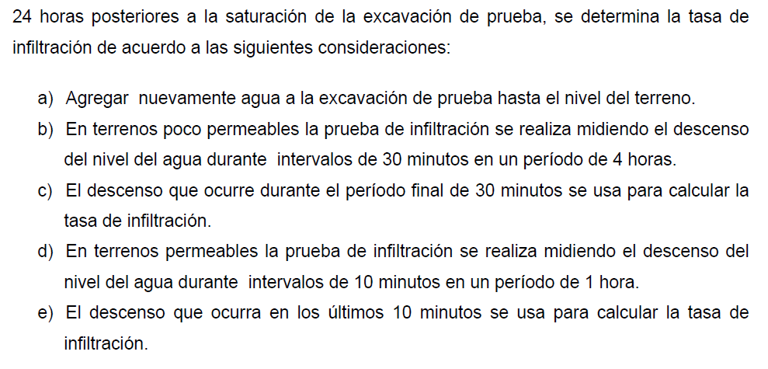
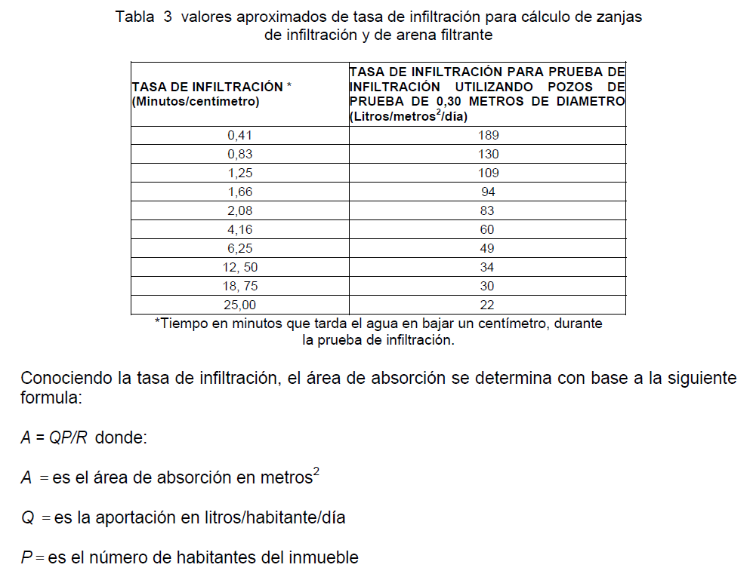
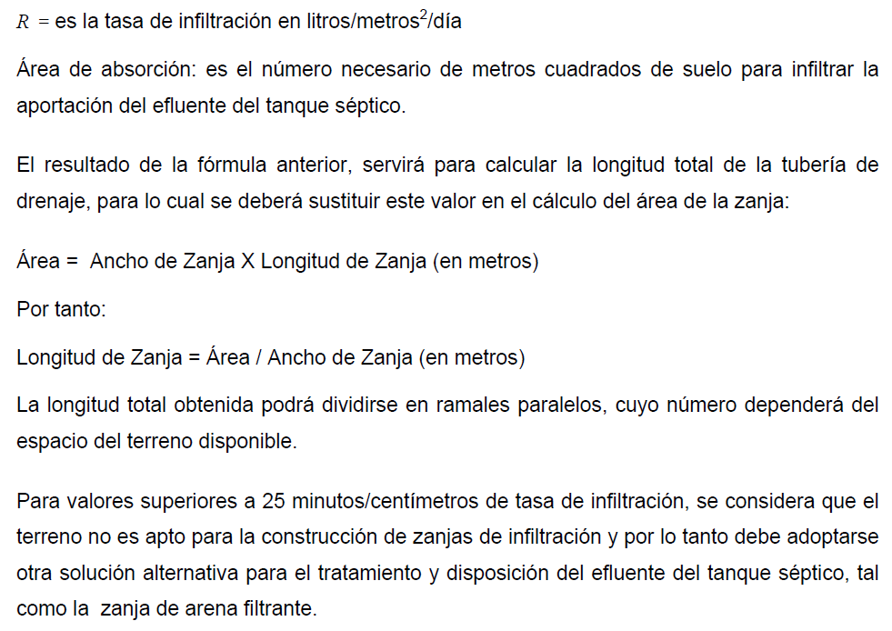
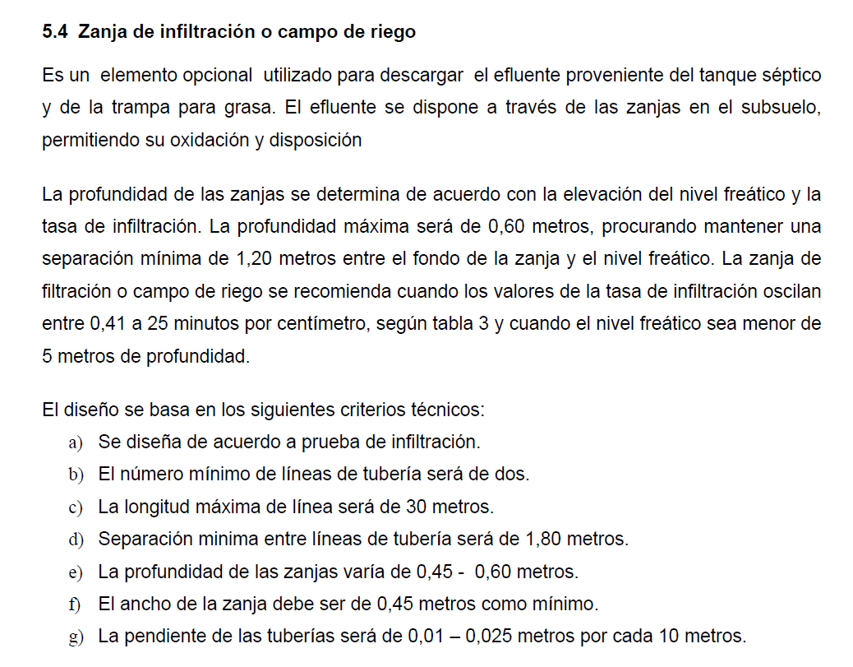
 |  |  | LABORATORIO DE SUELOS Y MATERIALES "UNIVO"
 |  |  | MÉTODO DE PRUEBA ESTÁNDAR PARA LA TASA DE INFILTRACIÓN DE LOS SUELOS EN EL CAMPO ASTM D-3385, (REGLAMENTO TECNICO DE DISEÑO Y CONSTRUCCION DE SISTEMAS DE TRATAMIENTO DE AGUAS RESIDUALES MINSAL).
 | Proyecto: | 0
 | Solicitante: | 0
 | PCA No.: | 0 | Excavación: | 1 |  | Procedencia del material: |  | INSITU
 | Fecha de Ensayo: |  | Laboratorista: | 0 |  | Revisó: | ING MICHELLE ZELAYA

 | DATOS DE ENSAYO
 | ENSAYO No | 1 | 2 | 3 | 4 | 5 | 6 | 7 | 8
 | HORA INICIAL | 7:50:00 | 8:20:00 | 7:50:00 | 8:20:00 | 8:50:00 | 9:20:00 | 9:50:00 | 10:20:00 |  | 5.25 | 5.25
 | HORA FINAL | 8:20:00 | 8:50:00 | 8:20:00 | 8:50:00 | 9:20:00 | 9:50:00 | 10:20:00 | 10:50:00 |  | 60 | 60
 | LECTURA INICIAL (Cm) | 7.00 | 7.50 | 7.00 | 7.50 | 7.50 | 7.50 | 7.50 | 7.50 |  | 0.0001 | 0.001
0.020833333333 | LECTURA FINAL (Cm) | 7.50 | 7.50 | 7.50 | 7.50 | 7.50 | 7.50 | 7.50 | 7.50
$$a^{2}+b^{2}=c^{2}$$
 | DIFERENCIA (Cm) | 0.50 | 0.00 | 0.50 | 0.00 | 0.00 | 0.00 | 0.00 | 0.00 | #DIV/0!
 | TIEMPO DE TOMA DE LECTURA (Min) | 30.00
 | POMEDIO EN (Cm) | 0.13
 | TASA DE INFILTRACIÓN (T) Min/Cm | 60.00 | #DIV/0! | 60.00 | #DIV/0! | #DIV/0! | #DIV/0! | #DIV/0! | #DIV/0!
 | (T) TASA DE INFILTRACIÓN (T) Min/Cm |  | #DIV/0!
 | VELOCIDAD DE INFILTRACIÓN (Vp) M/Seg

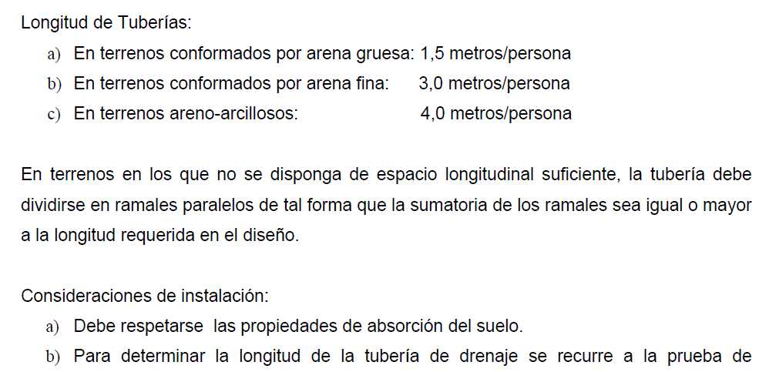
 | TEMPERATURA DEL AGUA PARA ENSAYO (°C) |  | 25.1
 | CLASIFICACION DEL SUELO (SUCS) |  | CL | ARCILLA ARENOSA, FINOS DE MEDIA PLASTICIDAD, COLOR CAFÉ CLARO.
 | CAPACIDAD DE ABSORCION DEL SUELO (L/m²/dia)

 | Observaciones:
 | Tasa de infiltración (T) T = TIEMPO/DIFERENCIA PROMEDIO (30 minutos entre lecturas en cm)

 | 0 |  |  |  | ING FRANCISCO GRANADOS |  |  |  |  |  |  |  | 0
 | Tecnico de Laboratorio de suelos y Materiales. . |  |  |  | Jefe técnico de Laboratorio de Suelos y Materiales |  |  |  |  |  |  |  | Jefe Laboratorio de suelos y Materiales.

 | VELOCIDAD DE INFILTRACIÓN (Vp) M/Seg |  |  |  | CAPACIDAD DE ABSORCION DEL SUELO l/m². dia

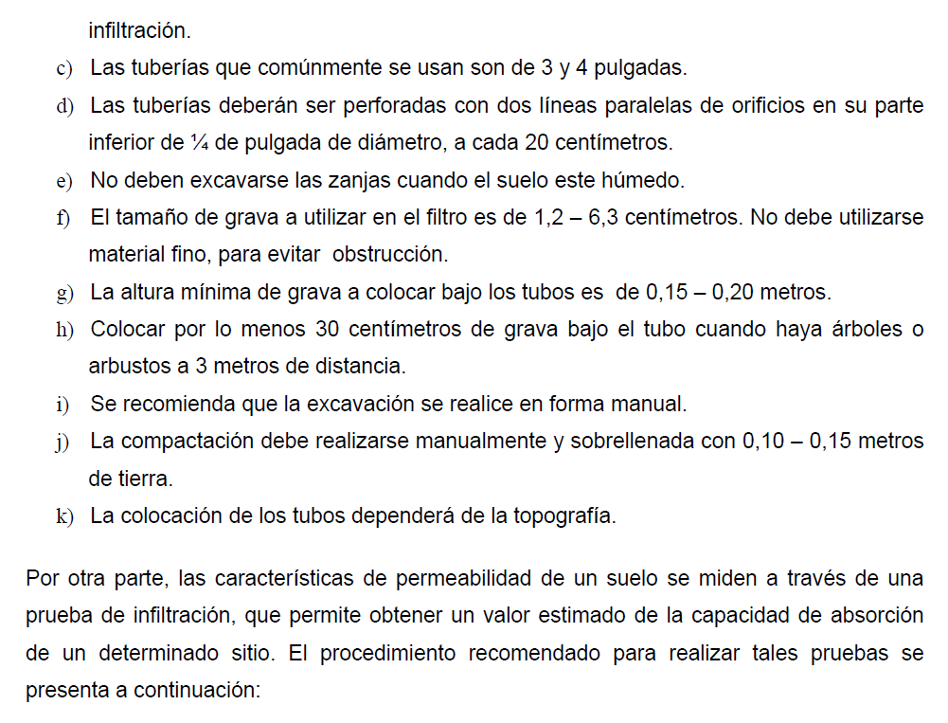

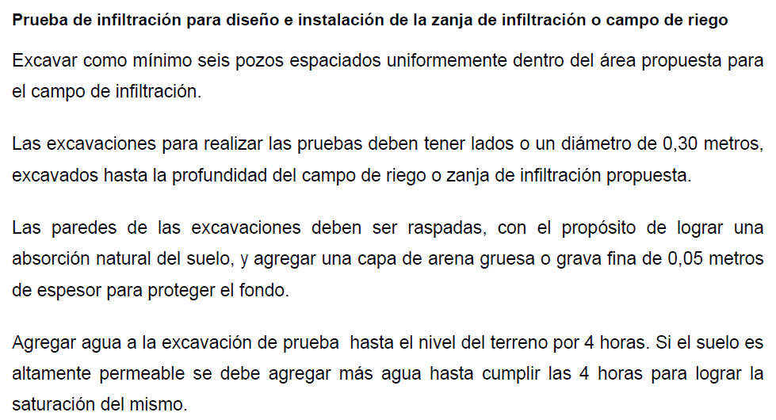

118.00

INFILTRACION (2)
 |  |  | LABORATORIO DE SUELOS Y MATERIALES "UNIVO"
 |  |  | MÉTODO DE PRUEBA ESTÁNDAR PARA LA TASA DE INFILTRACIÓN DE LOS SUELOS EN EL CAMPO ASTM D-3385, (REGLAMENTO TECNICO DE DISEÑO Y CONSTRUCCION DE SISTEMAS DE TRATAMIENTO DE AGUAS RESIDUALES MINSAL).
 | Proyecto: | 0
 | Solicitante: | 0
 | PCA No.: | 0 | Excavación: | 2 |  | Procedencia del material: |  | INSITU
 | Fecha de Ensayo: |  | Laboratorista: | 0 |  | Revisó: | ING MICHELLE ZELAYA

 | DATOS DE ENSAYO
 | ENSAYO No | 1 | 2 | 3 | 4 | 5 | 6 | 7 | 8
 | HORA INICIAL | 7:50:00 | 8:20:00 | 7:50:00 | 8:20:00 | 8:50:00 | 9:20:00 | 9:50:00 | 10:20:00 |  | 5.25 | 5.25
 | HORA FINAL | 8:20:00 | 8:50:00 | 8:20:00 | 8:50:00 | 9:20:00 | 9:50:00 | 10:20:00 | 10:50:00 |  | 60 | 60
 | LECTURA INICIAL (Cm) | 7.00 | 7.50 | 7.00 | 7.50 | 7.50 | 7.50 | 7.50 | 7.50 |  | 0.0001 | 0.001
0.020833333333 | LECTURA FINAL (Cm) | 7.50 | 7.50 | 7.50 | 7.50 | 7.50 | 7.50 | 7.50 | 7.50
$$a^{2}+b^{2}=c^{2}$$
 | DIFERENCIA (Cm) | 0.50 | 0.00 | 0.50 | 0.00 | 0.00 | 0.00 | 0.00 | 0.00 | #DIV/0!
 | TIEMPO DE TOMA DE LECTURA (Min) | 30.00
 | POMEDIO EN (Cm) | 0.13
 | TASA DE INFILTRACIÓN (T) Min/Cm | 60.00 | #DIV/0! | 60.00 | #DIV/0! | #DIV/0! | #DIV/0! | #DIV/0! | #DIV/0!
 | (T) TASA DE INFILTRACIÓN (T) Min/Cm |  | #DIV/0!
 | VELOCIDAD DE INFILTRACIÓN (Vp) M/Seg

 | TEMPERATURA DEL AGUA PARA ENSAYO (°C) |  | 25.1
 | CLASIFICACION DEL SUELO (SUCS) |  | CL | ARCILLA ARENOSA, FINOS DE MEDIA PLASTICIDAD, COLOR CAFÉ CLARO.
 | CAPACIDAD DE ABSORCION DEL SUELO (L/m²/dia)

 | Observaciones:
 | Tasa de infiltración (T) T = TIEMPO/DIFERENCIA PROMEDIO (30 minutos entre lecturas en cm)

 | 0 |  |  |  | ING FRANCISCO GRANADOS |  |  |  |  |  |  |  | 0
 | Tecnico de Laboratorio de suelos y Materiales. . |  |  |  | Jefe técnico de Laboratorio de Suelos y Materiales |  |  |  |  |  |  |  | Jefe Laboratorio de suelos y Materiales.

 | VELOCIDAD DE INFILTRACIÓN (Vp) M/Seg |  |  |  | CAPACIDAD DE ABSORCION DEL SUELO l/m². dia

118.00

INFILTRACION (3)
 |  |  | LABORATORIO DE SUELOS Y MATERIALES "UNIVO"
 |  |  | MÉTODO DE PRUEBA ESTÁNDAR PARA LA TASA DE INFILTRACIÓN DE LOS SUELOS EN EL CAMPO ASTM D-3385, (REGLAMENTO TECNICO DE DISEÑO Y CONSTRUCCION DE SISTEMAS DE TRATAMIENTO DE AGUAS RESIDUALES MINSAL).
 | Proyecto: | 0
 | Solicitante: | 0
 | PCA No.: | 0 | Excavación: | 3 |  | Procedencia del material: |  | INSITU
 | Fecha de Ensayo: |  | Laboratorista: | 0 |  | Revisó: | ING MICHELLE ZELAYA

 | DATOS DE ENSAYO
 | ENSAYO No | 1 | 2 | 3 | 4 | 5 | 6 | 7 | 8
 | HORA INICIAL | 7:50:00 | 8:20:00 | 7:50:00 | 8:20:00 | 8:50:00 | 9:20:00 | 9:50:00 | 10:20:00 |  | 5.25 | 5.25
 | HORA FINAL | 8:20:00 | 8:50:00 | 8:20:00 | 8:50:00 | 9:20:00 | 9:50:00 | 10:20:00 | 10:50:00 |  | 60 | 60
 | LECTURA INICIAL (Cm) | 7.00 | 7.50 | 7.00 | 7.50 | 7.50 | 7.50 | 7.50 | 7.50 |  | 0.0001 | 0.001
0.020833333333 | LECTURA FINAL (Cm) | 7.50 | 7.50 | 7.50 | 7.50 | 7.50 | 7.50 | 7.50 | 7.50
$$a^{2}+b^{2}=c^{2}$$
 | DIFERENCIA (Cm) | 0.50 | 0.00 | 0.50 | 0.00 | 0.00 | 0.00 | 0.00 | 0.00 | #DIV/0!
 | TIEMPO DE TOMA DE LECTURA (Min) | 30.00
 | POMEDIO EN (Cm) | 0.13
 | TASA DE INFILTRACIÓN (T) Min/Cm | 60.00 | #DIV/0! | 60.00 | #DIV/0! | #DIV/0! | #DIV/0! | #DIV/0! | #DIV/0!
 | (T) TASA DE INFILTRACIÓN (T) Min/Cm |  | #DIV/0!
 | VELOCIDAD DE INFILTRACIÓN (Vp) M/Seg

 | TEMPERATURA DEL AGUA PARA ENSAYO (°C) |  | 25.1
 | CLASIFICACION DEL SUELO (SUCS) |  | CL | ARCILLA ARENOSA, FINOS DE MEDIA PLASTICIDAD, COLOR CAFÉ CLARO.
 | CAPACIDAD DE ABSORCION DEL SUELO (L/m²/dia)

 | Observaciones:
 | Tasa de infiltración (T) T = TIEMPO/DIFERENCIA PROMEDIO (30 minutos entre lecturas en cm)

 | 0 |  |  |  | ING FRANCISCO GRANADOS |  |  |  |  |  |  |  | 0
 | Tecnico de Laboratorio de suelos y Materiales. . |  |  |  | Jefe técnico de Laboratorio de Suelos y Materiales |  |  |  |  |  |  |  | Jefe Laboratorio de suelos y Materiales.

 | VELOCIDAD DE INFILTRACIÓN (Vp) M/Seg |  |  |  | CAPACIDAD DE ABSORCION DEL SUELO l/m². dia

118.00

INFILTRACION (4)
 |  |  | LABORATORIO DE SUELOS Y MATERIALES "UNIVO"
 |  |  | MÉTODO DE PRUEBA ESTÁNDAR PARA LA TASA DE INFILTRACIÓN DE LOS SUELOS EN EL CAMPO ASTM D-3385, (REGLAMENTO TECNICO DE DISEÑO Y CONSTRUCCION DE SISTEMAS DE TRATAMIENTO DE AGUAS RESIDUALES MINSAL).
 | Proyecto: | 0
 | Solicitante: | 0
 | PCA No.: | 0 | Excavación: | 4 |  | Procedencia del material: |  | INSITU
 | Fecha de Ensayo: |  | Laboratorista: | 0 |  | Revisó: | ING MICHELLE ZELAYA

 | DATOS DE ENSAYO
 | ENSAYO No | 1 | 2 | 3 | 4 | 5 | 6 | 7 | 8
 | HORA INICIAL | 7:50:00 | 8:20:00 | 7:50:00 | 8:20:00 | 8:50:00 | 9:20:00 | 9:50:00 | 10:20:00 |  | 5.25 | 5.25
 | HORA FINAL | 8:20:00 | 8:50:00 | 8:20:00 | 8:50:00 | 9:20:00 | 9:50:00 | 10:20:00 | 10:50:00 |  | 60 | 60
 | LECTURA INICIAL (Cm) | 7.00 | 7.50 | 7.00 | 7.50 | 7.50 | 7.50 | 7.50 | 7.50 |  | 0.0001 | 0.001
0.020833333333 | LECTURA FINAL (Cm) | 7.50 | 7.50 | 7.50 | 7.50 | 7.50 | 7.50 | 7.50 | 7.50
$$a^{2}+b^{2}=c^{2}$$
 | DIFERENCIA (Cm) | 0.50 | 0.00 | 0.50 | 0.00 | 0.00 | 0.00 | 0.00 | 0.00 | #DIV/0!
 | TIEMPO DE TOMA DE LECTURA (Min) | 30.00
 | POMEDIO EN (Cm) | 0.13
 | TASA DE INFILTRACIÓN (T) Min/Cm | 60.00 | #DIV/0! | 60.00 | #DIV/0! | #DIV/0! | #DIV/0! | #DIV/0! | #DIV/0!
 | (T) TASA DE INFILTRACIÓN (T) Min/Cm |  | #DIV/0!
 | VELOCIDAD DE INFILTRACIÓN (Vp) M/Seg

 | TEMPERATURA DEL AGUA PARA ENSAYO (°C) |  | 25.1
 | CLASIFICACION DEL SUELO (SUCS) |  | CL | ARCILLA ARENOSA, FINOS DE MEDIA PLASTICIDAD, COLOR CAFÉ CLARO.
 | CAPACIDAD DE ABSORCION DEL SUELO (L/m²/dia)

 | Observaciones:
 | Tasa de infiltración (T) T = TIEMPO/DIFERENCIA PROMEDIO (30 minutos entre lecturas en cm)

 | 0 |  |  |  | ING FRANCISCO GRANADOS |  |  |  |  |  |  |  | 0
 | Tecnico de Laboratorio de suelos y Materiales. . |  |  |  | Jefe técnico de Laboratorio de Suelos y Materiales |  |  |  |  |  |  |  | Jefe Laboratorio de suelos y Materiales.

 | VELOCIDAD DE INFILTRACIÓN (Vp) M/Seg |  |  |  | CAPACIDAD DE ABSORCION DEL SUELO l/m². dia

118.00

INFILTRACION (5)
 |  |  | LABORATORIO DE SUELOS Y MATERIALES "UNIVO"
 |  |  | MÉTODO DE PRUEBA ESTÁNDAR PARA LA TASA DE INFILTRACIÓN DE LOS SUELOS EN EL CAMPO ASTM D-3385, (REGLAMENTO TECNICO DE DISEÑO Y CONSTRUCCION DE SISTEMAS DE TRATAMIENTO DE AGUAS RESIDUALES MINSAL).
 | Proyecto: | 0
 | Solicitante: | 0
 | PCA No.: | 0 | Excavación: | 5 |  | Procedencia del material: |  | INSITU
 | Fecha de Ensayo: |  | Laboratorista: | 0 |  | Revisó: | ING MICHELLE ZELAYA

 | DATOS DE ENSAYO
 | ENSAYO No | 1 | 2 | 3 | 4 | 5 | 6 | 7 | 8
 | HORA INICIAL | 7:50:00 | 8:20:00 | 7:50:00 | 8:20:00 | 8:50:00 | 9:20:00 | 9:50:00 | 10:20:00 |  | 5.25 | 5.25
 | HORA FINAL | 8:20:00 | 8:50:00 | 8:20:00 | 8:50:00 | 9:20:00 | 9:50:00 | 10:20:00 | 10:50:00 |  | 60 | 60
 | LECTURA INICIAL (Cm) | 7.00 | 7.50 | 7.00 | 7.50 | 7.50 | 7.50 | 7.50 | 7.50 |  | 0.0001 | 0.001
0.020833333333 | LECTURA FINAL (Cm) | 7.50 | 7.50 | 7.50 | 7.50 | 7.50 | 7.50 | 7.50 | 7.50
$$a^{2}+b^{2}=c^{2}$$
 | DIFERENCIA (Cm) | 0.50 | 0.00 | 0.50 | 0.00 | 0.00 | 0.00 | 0.00 | 0.00 | #DIV/0!
 | TIEMPO DE TOMA DE LECTURA (Min) | 30.00
 | POMEDIO EN (Cm) | 0.13
 | TASA DE INFILTRACIÓN (T) Min/Cm | 60.00 | #DIV/0! | 60.00 | #DIV/0! | #DIV/0! | #DIV/0! | #DIV/0! | #DIV/0!
 | (T) TASA DE INFILTRACIÓN (T) Min/Cm |  | #DIV/0!
 | VELOCIDAD DE INFILTRACIÓN (Vp) M/Seg

 | TEMPERATURA DEL AGUA PARA ENSAYO (°C) |  | 25.1
 | CLASIFICACION DEL SUELO (SUCS) |  | CL | ARCILLA ARENOSA, FINOS DE MEDIA PLASTICIDAD, COLOR CAFÉ CLARO.
 | CAPACIDAD DE ABSORCION DEL SUELO (L/m²/dia)

 | Observaciones:
 | Tasa de infiltración (T) T = TIEMPO/DIFERENCIA PROMEDIO (30 minutos entre lecturas en cm)

 | 0 |  |  |  | ING FRANCISCO GRANADOS |  |  |  |  |  |  |  | 0
 | Tecnico de Laboratorio de suelos y Materiales. . |  |  |  | Jefe técnico de Laboratorio de Suelos y Materiales |  |  |  |  |  |  |  | Jefe Laboratorio de suelos y Materiales.

 | VELOCIDAD DE INFILTRACIÓN (Vp) M/Seg |  |  |  | CAPACIDAD DE ABSORCION DEL SUELO l/m². dia

118.00

INFILTRACION (6)
 |  |  | LABORATORIO DE SUELOS Y MATERIALES "UNIVO"
 |  |  | MÉTODO DE PRUEBA ESTÁNDAR PARA LA TASA DE INFILTRACIÓN DE LOS SUELOS EN EL CAMPO ASTM D-3385, (REGLAMENTO TECNICO DE DISEÑO Y CONSTRUCCION DE SISTEMAS DE TRATAMIENTO DE AGUAS RESIDUALES MINSAL).
 | Proyecto: | 0
 | Solicitante: | 0
 | PCA No.: | 0 | Excavación: | 6 |  | Procedencia del material: |  | INSITU
 | Fecha de Ensayo: |  | Laboratorista: | 0 |  | Revisó: | ING MICHELLE ZELAYA

 | DATOS DE ENSAYO
 | ENSAYO No | 1 | 2 | 3 | 4 | 5 | 6 | 7 | 8
 | HORA INICIAL | 7:50:00 | 8:20:00 | 7:50:00 | 8:20:00 | 8:50:00 | 9:20:00 | 9:50:00 | 10:20:00 |  | 5.25 | 5.25
 | HORA FINAL | 8:20:00 | 8:50:00 | 8:20:00 | 8:50:00 | 9:20:00 | 9:50:00 | 10:20:00 | 10:50:00 |  | 60 | 60
 | LECTURA INICIAL (Cm) | 7.00 | 7.50 | 7.00 | 7.50 | 7.50 | 7.50 | 7.50 | 7.50 |  | 0.0001 | 0.001
0.020833333333 | LECTURA FINAL (Cm) | 7.50 | 7.50 | 7.50 | 7.50 | 7.50 | 7.50 | 7.50 | 7.50
$$a^{2}+b^{2}=c^{2}$$
 | DIFERENCIA (Cm) | 0.50 | 0.00 | 0.50 | 0.00 | 0.00 | 0.00 | 0.00 | 0.00 | #DIV/0!
 | TIEMPO DE TOMA DE LECTURA (Min) | 30.00
 | POMEDIO EN (Cm) | 0.13
 | TASA DE INFILTRACIÓN (T) Min/Cm | 60.00 | #DIV/0! | 60.00 | #DIV/0! | #DIV/0! | #DIV/0! | #DIV/0! | #DIV/0!
 | (T) TASA DE INFILTRACIÓN (T) Min/Cm |  | #DIV/0!
 | VELOCIDAD DE INFILTRACIÓN (Vp) M/Seg

 | TEMPERATURA DEL AGUA PARA ENSAYO (°C) |  | 25.1
 | CLASIFICACION DEL SUELO (SUCS) |  | CL | ARCILLA ARENOSA, FINOS DE MEDIA PLASTICIDAD, COLOR CAFÉ CLARO.
 | CAPACIDAD DE ABSORCION DEL SUELO (L/m²/dia)

 | Observaciones:
 | Tasa de infiltración (T) T = TIEMPO/DIFERENCIA PROMEDIO (30 minutos entre lecturas en cm)

 | 0 |  |  |  | ING FRANCISCO GRANADOS |  |  |  |  |  |  |  | 0
 | Tecnico de Laboratorio de suelos y Materiales. . |  |  |  | Jefe técnico de Laboratorio de Suelos y Materiales |  |  |  |  |  |  |  | Jefe Laboratorio de suelos y Materiales.

 | VELOCIDAD DE INFILTRACIÓN (Vp) M/Seg |  |  |  | CAPACIDAD DE ABSORCION DEL SUELO l/m². dia

118.00

INFILTRACION DEL SUELO
 | LABORATORIO DE SUELOS Y MATERIALES "UNIVO"
 | MÉTODO DE PRUEBA ESTÁNDAR PARA LA TASA DE INFILTRACIÓN DE LOS SUELOS EN EL CAMPO ASTM D-3385
Proyecto:
Solicitante:
PCA No.: |  | Procedencia del material:
Fecha de Ensayo: |  | Laboratorista: |  |  | Reviso:

DATOS DE ENSAYO
ENSAYO No | 1 | 2 | 3 | 4 | 5 | 6 | 7
HORA INICIAL |  |  |  |  |  |  |  |  | 21.41 | 6.3
HORA FINAL |  |  |  |  |  |  |  |  | 60 | 60
LECTURA INICIAL (Cm) |  |  |  |  |  |  |  |  | 0.0001 | 0.001
LECTURA FINAL (Cm)
$$a^{2}+b^{2}=c^{2}$$
DIFERENCIA (Cm) |  |  |  |  |  |  |  | -
TIEMPO DE TOMA DE LECTURA (Min) | 30.00
POMEDIO EN (Cm)
TASA DE INFILTRACIÓN (T) Min/Cm
(T) TASA DE INFILTRACIÓN (T) PROMEDIO Min/Cm
VELOCIDAD DE INFILTRACIÓN (Vp) M/Seg |  | 8.10*10^-7

TEMPERATURA DEL AGUA PARA ENSAYO (°C)
CLASIFICACION DEL SUELO (SUCS)

Observaciones: --- | Cálculos
Tasa de infiltración (T) T = TIEMPO/DIFERENCIA PROMEDIO (30 minutos entre lecturas y 11 cm, como última diferencia)

Enrique Morejon |  |  |  | Ing. Sadrac Diaz |  |  |  |  |  |  | 0
Laboratorista de suelos y Materiales. |  |  |  | Jefe Laboratorio de suelos y Materiales. |  |  |  |  |  |  | Jefe Laboratorio de suelos y Materiales.

VELOCIDAD DE INFILTRACIÓN (Vp) M/Seg

